Частоты аварий
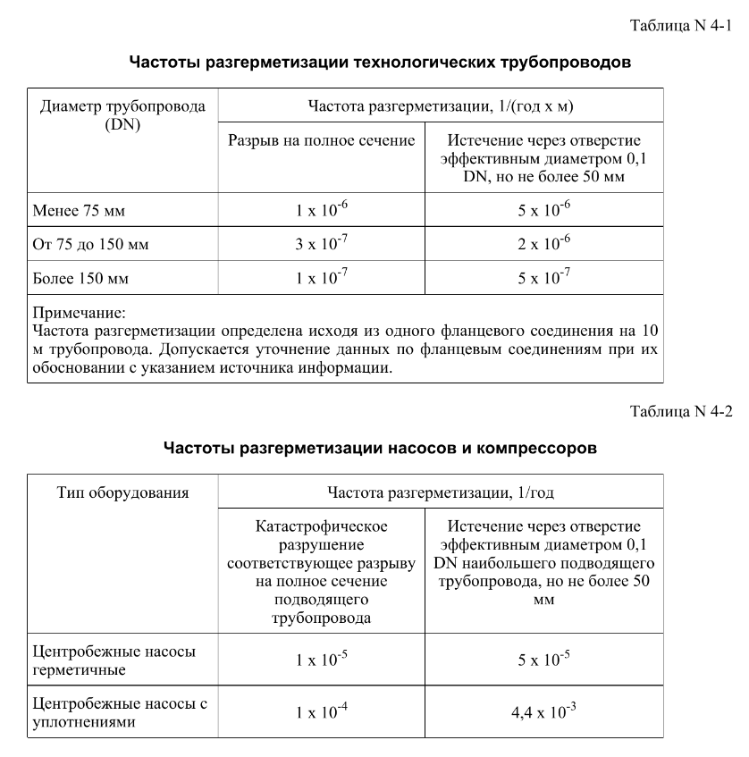
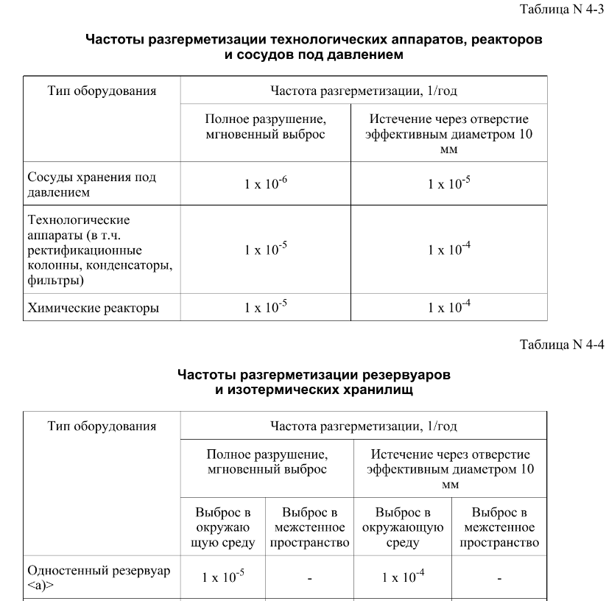
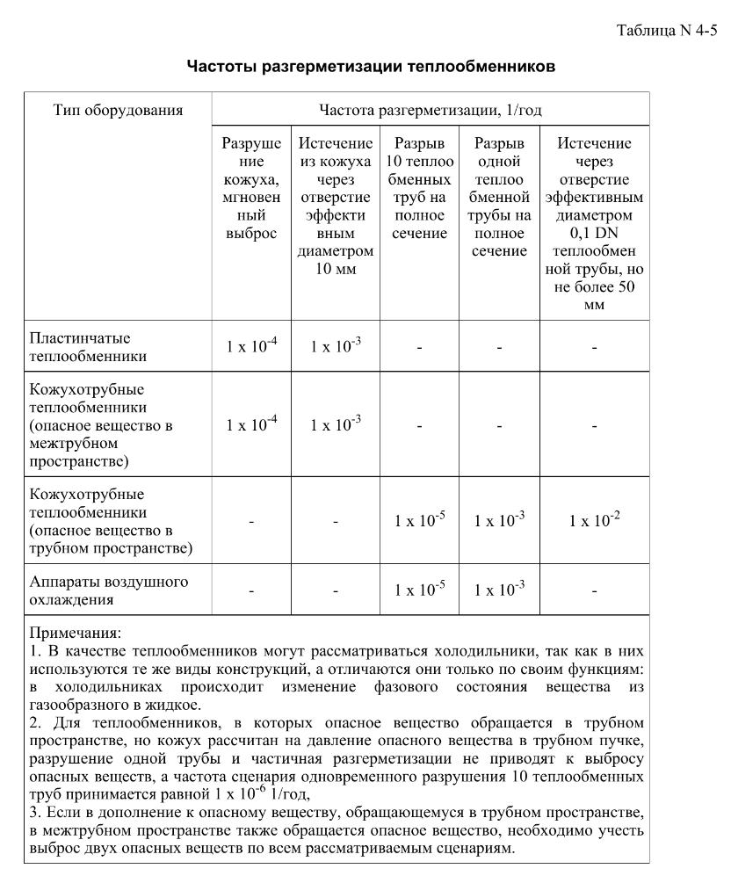
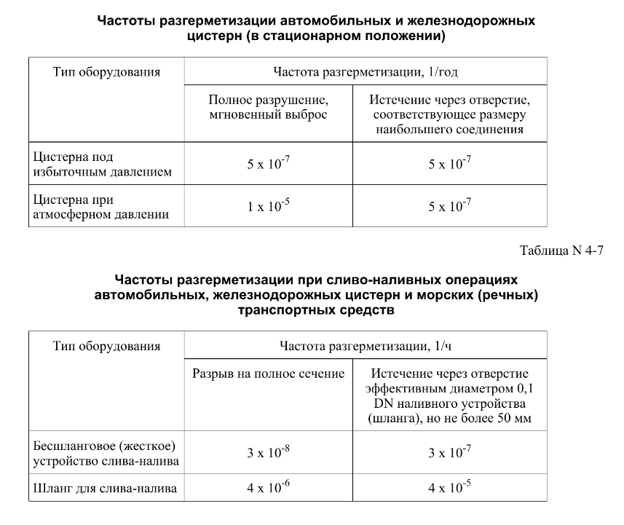

FN_FG
Частота, 1/ год | Кол-во, чел | Частота, 1/ год | Ущерб, млн
1.00E-07 | 1 | 1.00E-07 | 9.65
3.80E-07 | 2 | 3.80E-07 | 11.76
1.52E-06 | 0 | 1.52E-06 | 1.01
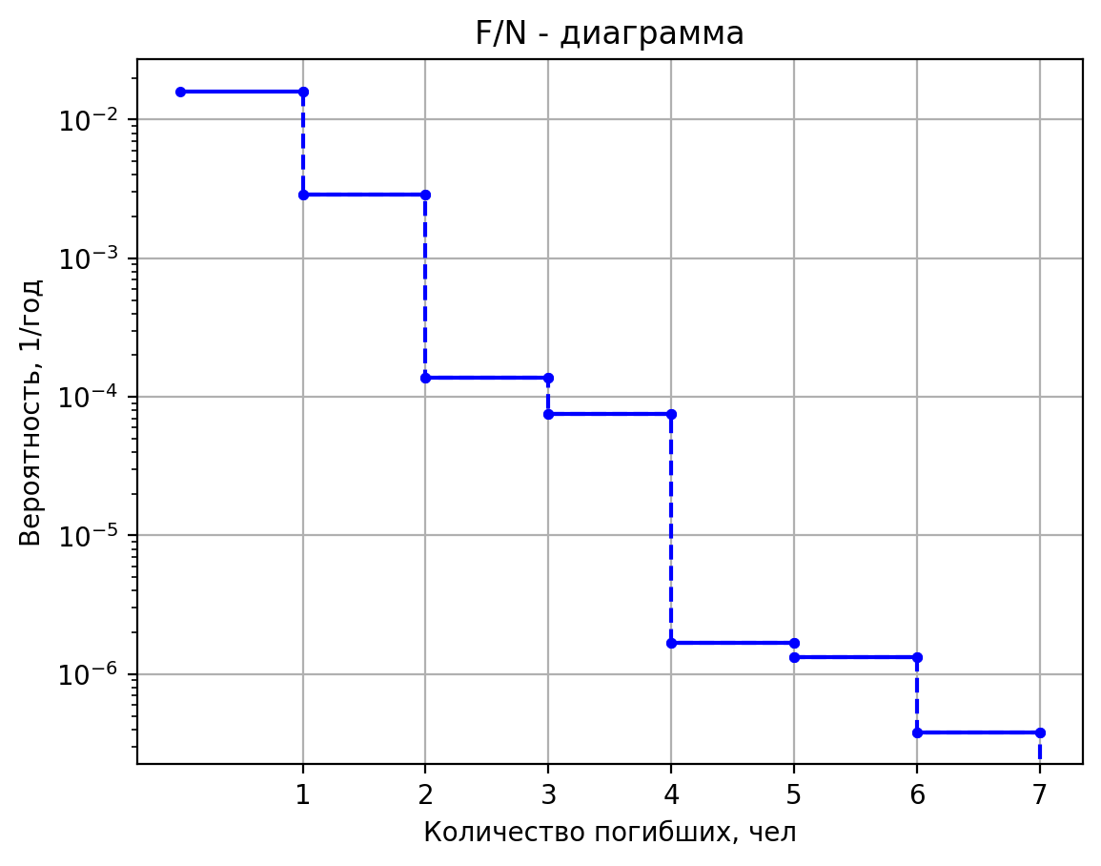
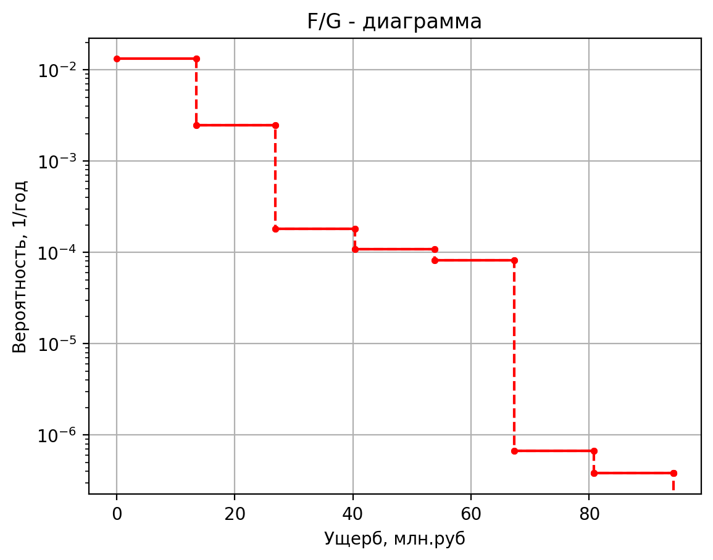
8.00E-07 | 0 | 8.00E-07 | 0.57
3.20E-06 | 0 | 3.20E-06 | 0.93
8.00E-07 | 0 | 8.00E-07 | 0.40
3.04E-06 | 0 | 3.04E-06 | 0.40
1.22E-05 | 0 | 1.22E-05 | 0.05
5.00E-05 | 0 | 5.00E-05 | 4.62
3.88E-09 | 1 | 3.88E-09 | 5.36
7.76E-10 | 1 | 7.76E-10 | 5.31
1.48E-08 | 0 | 1.48E-08 | 1.36
1.94E-08 | 0 | 1.94E-08 | 0.46
3.88E-09 | 0 | 3.88E-09 | 0.45
7.38E-08 | 0 | 7.38E-08 | 0.42
1.50E-07 | 1 | 1.50E-07 | 5.15
1.43E-07 | 1 | 1.43E-07 | 5.14
2.71E-06 | 0 | 2.71E-06 | 1.04
3.50E-07 | 0 | 3.50E-07 | 0.37
3.32E-07 | 0 | 3.32E-07 | 0.37
6.32E-06 | 0 | 6.32E-06 | 0.05

дБR, ppm

при горении 1 тонны нефти
№, п/п | Загрязняющее вещество | Норматив платы, руб./т (Hi) | Коэффициент особой охраны. (Кохр) | Коэффициент Кин | Масса выброса, т | Сумма ущерба, руб.
1 | Оксид углерода (СО)* | 5000 | 1.08 | 0.10042 | 0.798 | 432.7
2 | Оксиды азота (NОx)* | 64289 | 1.08 | 0.10042 | 0.066 | 460.2
3 | Оксиды серы (SO2)** | 10723 | 1.08 | 0.10042 | 0.26 | 302.4
4 | Сероводород (H2S)* | 50000 | 1.08 | 0.10042 | 0.001 | 5.4
5 | Сажа (С)** | 50000 | 1.08 | 0.10042 | 1.615 | 8757.6
6 | Синильная кислота (НСN)* | 50000 | 1.08 | 0.10042 | 0.01 | 54.2
8 | Формальдегид (HCHO)* | 50000 | 1.08 | 0.10042 | 0.01 | 54.2
9 | Органич. к-ты (на СН3СООН)* | 93.5 | 1.08 | 0.10042 | 0.14 | 1.4
 |  |  |  | Итого с 1 т нефти |  | 10068.2

№, п/п | Загрязняющее вещество | Норматив платы, руб./т (Hi) | Коэффициент особой охраны. (Кохр) | Коэффициент Кин | Масса выброса, т | Сумма ущерба, руб. |  |  |  | при расчете ущерба от загрязнения почвы при расчете ущерба принимались следующие коэффициенты СЗ =1,5 (степень загрязнения), Kr = 1 (показатель в зависимости от глубины загрязнения), Кисх=1,6 (показатель в зависимости от кат.земель и целевого назначения), Тх = 500 руб/м2 (расценка для исчисления размера вреда). Итого за 1 м2: 1200 руб.
1 | Углеводороды С1-С5 | 12292 | 1.08 | 0.10042 | 1 | 1333.1



 |  |  |  |  |  |  | Риск индивидуальный, 1/год | Риск, дБR | Риск, ppm
 |  |  |  |  |  |  | 0.0195 | 20 | 19500

